상품제안서
글라스락 클릭3조 | 상품코드: S12908

 |  |  |  |  |  |  | 02-713-8555 | www.synergygift.co.kr
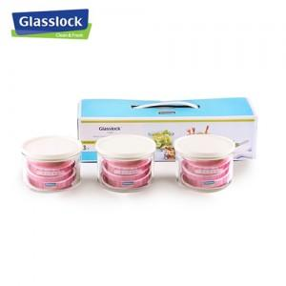 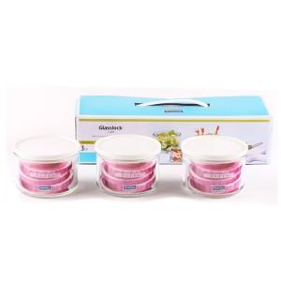

【상세/제작정보】 | 본상품은 특판상품으로 대량구매시 가격문의는 담당자 문의. 스티커 요청시 라벨지(89mmx52xx) 인쇄 동봉서비스

【인쇄/포장옵션】 | 스티커 / 별도문의

【공급단가】 | 수량 | 120~ | 500~ | 1,000~ | 2,000~ | 3,000~
*VAT별도 | 단가 | 6,080원 | 5,850원 | 5,630원 | 5,400원 | 5,270원

【상품 URL】 | https://synergygift.co.kr:443/src/goods_detail.php?gdno=1090

